1. CUTTING DOCKET
 |  |  |  |  |  |  |  |  |  |  |  |  | Mã số: |  | MER.QT-1.BM.4
 |  |  |  |  |  |  |  |  |  |  |  |  | Lần ban hành: |  | 01
 |  |  |  |  |  |  |  |  |  |  |  |  | Số trang |  | 03/03
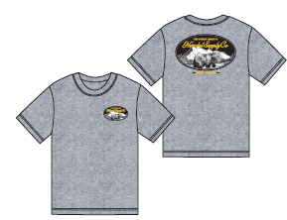
 | THANH QUÝ/ QUỲNH - 251
 | CUTTING DOCKET |  |  |  |  | THAM KHẢO CÁCH MAY THEO ÁO MẪU H06-ST56M-DYE MÀU SKIPPER BLUE SIZE M CHUYỂN CÙNG TÁC NGHIỆP
 | JOB NUMBER: |  | H06 SS25 G2635
 | STYLE NUMBER: |  | H06-ST130M
 | STYLE NAME : |  | Rundle Tee Men's
 | SEASON: |  | SS25
 | TÊN HÀNG: |  | SS TEE |  |  |  |  |  | DROP: |  |  | S1 - CITY PACK
 | NGÀY CẤP: |  | 1-Oct-24 |  |  |  |  |  | VẢI CHÍNH: |  |  | SINGLE JERSEY 20'S 100% COTTON 190GSM- SOFT HAND FEEL
 | NGÀY GIAO HÀNG: |  |  |  |  |  |  |  | THÀNH PHẦN VẢI: |  |  | 100% COTTON
 |  |  |  |  |  |  |  |  | KHỔ VẢI: |  |  | 1.65 M
 | Xí nghiệp: |  | UN-AVAILABLE |  |  |  |  |  | KHÁCH HÀNG: |  |  | HERSCHEL
 | XUẤT NGÀY

 |  | SKU | COLOR | SIZE: | XS | S | M | L | XL | 2XL |  |  |  |  |  | TOTAL
 | ORDER CUT | 50412-06113 | HEATHER LIGHT GREY |  | 0 | 54 | 112 | 105 | 47 | 35 |  |  |  |  |  | 353
 | EXTRA (+/-) | 50412-06113 | HEATHER LIGHT GREY |  | 0 | 5 | 5 | 5 | 5 | 5 |  |  |  |  |  | 25
 | TOTAL : | 50412-06113 | HEATHER LIGHT GREY |  | 0 | 59 | 117 | 110 | 52 | 40 |  |  |  |  |  | 378

 | GRAND TOTAL: |  |  |  | 0 | 59 | 117 | 110 | 52 | 40 |  |  |  |  |  | 378
 | SHIPPING SAMPLE REQUIRED |  |  |  | 0 | 0 | 0 | 0 | 0 | 0
 | PHẦN A : VẢI |  | NCC THUẬN TIẾN
VẢI |  |  | VỊ TRÍ | MÀU | ĐVT | SỐ LƯỢNG ĐƠN HÀNG | ĐỊNH MỨC | SỐ LƯỢNG THEO ĐỊNH MỨC (NET) | LỖI VẢI (DEFECT) + ĐẦU KHÚC | SỐ LƯỢNG CẦN CẤP CHO TEST INHOUSE | SỐ LƯỢNG CẦN CẤP CHO TEST OUTSOURCE | SỐ LƯỢNG CẦN CẤP CHO TỔ CẮT (GROSS) | GHI CHÚ / CODE VẢI
HEATHER LIGHT GREY
1 | SINGLE JERSEY 20'S 100% COTTON 190GSM- SOFT HAND FEEL |  | VẢI CHÍNH, VIỀN CỔ | HEATHER GREY | M | 378 | 0.77 | 291.1 | 7.18 | 2.00 | 0.00 | 301.0 | HS2025P0599001T00K LOT 1527/8 CẤP ĐỦ SỐ LƯỢNG
2 | 100% COTTON 1x1RIB (20'S/1 CM) _ 260GSM |  | BO CỔ | HEATHER GREY | M | 378 | 0.02 | 7.6 | 0.20 | 0.00 | 0.00 | 8.0 | HS2025P0599002T00K LOT 1527/8 CẤP ĐỦ SỐ LƯỢNG

 | PHẦN B : PHỤ LIỆU MAY
PHỤ LIỆU |  |  |  |  | MÀU PHỤ LIỆU | CODE MÀU | MÀU VẢI |  | ĐVT | SỐ LƯỢNG ĐH | ĐỊNH MỨC | SỐ LƯỢNG THEO ĐM | HAO HỤT | SỐ LƯỢNG CẤP | GHI CHÚ
1 | CHỈ 40/2 MAY CHÍNH + VẮT SỔ CHÍNH |  |  |  | HEATHER LIGHT GREY | GY6001 | HEATHER LIGHT GREY |  | CUỘN | 378 | 0.03 | 11.0 | 0.0 | 11 | H06-0581
2 | NHÃN DỆT BẰNG VẢI 38MM*71MM (NHÃN CHÍNH-PHÂN THEO TỪNG SIZE) CODE: HSC-ML-0047(MENS) |  |  |  | NỀN TRẮNG CHỮ ĐEN | HSC-ML-0047 (MENS) | HEATHER LIGHT GREY |  | PCS | 378 | 1 | 378 |  | 378 | H06-0577
3 | NHÃN THÀNH PHẦN MAIN 100% COTTON KÍCH THƯỚC: 82.2 *20 MM CODE: CC-041 |  |  |  | NỀN TRẮNG CHỮ ĐEN | CC-041 | HEATHER LIGHT GREY |  | PCS | 378 | 1 | 378 |  | 378 | H06-0579
4 | NHÃN HSCO SATIN CODE: HSC-ML-0002 |  |  |  | NỀN TRẮNG CHỮ ĐEN |  | HEATHER LIGHT GREY |  | PCS | 378 | 1 | 378 |  | 378 | H06-0577
6 | NHÃN SỐ TRACKING 25*25 mm CODE: 24102425S1 |  |  |  | NỀN TRẮNG CHỮ ĐEN | 24102425S1 | HEATHER LIGHT GREY |  | PCS | 378 | 1.00 | 378 |  | 378 | H06-0586
PHẦN C : PHỤ LIỆU ĐÓNG GÓI
PHỤ LIỆU |  |  |  |  | MÀU PHỤ LIỆU | CODE MÀU | MÀU VẢI |  | ĐVT | SỐ LƯỢNG ĐH | ĐỊNH MỨC | SỐ LƯỢNG THEO ĐM | HAO HỤT | SỐ LƯỢNG CẤP | GHI CHÚ
1 | THẺ BÀI BẰNG GIẤY + DÂY TREO + SIZE STICKER |  |  |  | NỀN ĐEN CHỮ TRẮNG | HSC-AP-0301: MEN | HEATHER GREY |  | PCS | 378 | 1 | 378 |  | 378 | H06-0588
2 | GHIM BĂNG GẮN THẺ BÀI 22MM CODE: HSA-10026 |  |  |  | SILVER |  | HEATHER GREY |  | PCS | 378 | 1 | 378 |  | 378 | H06-0590
3 | BAO POLY (NHỎ) HSC-MIS-0347 KÍCH THƯỚC- (33 x 38)cm + 5cm |  |  |  | CLEAR | HSC-MIS-0347 | HEATHER GREY |  | PCS | 378 | 1 | 378 |  | 378 | H06-0589
4 | UPC STICKER DÁN TRÊN THẺ BÀI+ BAO POLYBAG+ THÙNG CARTON KÍCH THƯỚC: 34 x 24mm |  |  |  | NỀN TRẮNG CHỮ ĐEN |  | HEATHER GREY |  | PCS | 378 | 3.00 | 1134 |  | 1134 | H06-0593
5 | GÓI CHỐNG ẨM |  |  |  | CLEAR |  | HEATHER GREY |  | PCS | 378 | 2.00 | 756 |  | 756
6 | GIẤY CHỐNG ẨM A3 |  |  |  | WHITE |  | HEATHER GREY |  | PCS | 378 | 1.00 | 378 |  | 378
7 | THÙNG CARTON HERSCHEL |  |  |  | NATURAL |  | HEATHER GREY |  | PCS | 378 | 0.03 | 9 |  | 10 | H06-0592
8 | TẤM LÓT THÙNG 1 THÙNG ĐÓNG 2 CÁI: LÓT ĐÁY THÙNG + MIỆNG THÙNG |  |  |  | NATURAL |  | HEATHER GREY |  | PCS | 378 | 0.05 | 19 |  | 19 | H06-0592
9 | DESTINATION STICKER |  |  |  | NỀN TRẮNG CHỮ ĐEN |  | HEATHER GREY |  | PCS | 378 | 1.00 | 378 |  | 378 | H06-0594
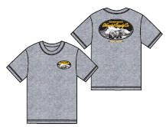
 | PHẦN D : IN / THÊU / WASH |  |  |  |  |  |  |  | PHẦN E : HÌNH
1 | IN: | IN BÁN THÀNH PHẨM TẠI THÂN TRƯỚC VÀ THÂN SAU
 | CHẤT LƯỢNG VÀ KÍCH THƯỚC
 | MÀU VẢI | DUYỆT HÌNH IN THEO
 | HEATHER LIGHT GREY | DUYỆT MÀU SẮC + CHẤT LƯỢNG HÌNH IN THEO STRIKE OFF ĐÃ CHUYỂN PHÒNG IN
 | THÔNG TIN ĐỊNH VỊ HÌNH IN
 |  |  | XS | S | M | L | XL |  | XXL
 | ĐỊNH VỊ HÌNH IN THÂN TRƯỚC: TỪ TRA VAI ĐẾN ĐỈNH HÌNH IN BÊN TRÁI THÂN TRƯỚC NGƯỜI MẶC |  | 6.25" |  |  |  |  |  |  | 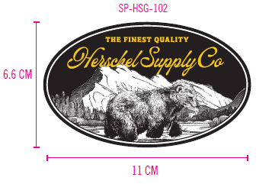
 | ĐỊNH VỊ HÌNH IN THÂN TRƯỚC: TỪ GIỮA TRƯỚC ĐẾN CẠNH HÌNH IN |  | 1.75"
 | ĐỊNH VỊ HÌNH IN THÂN SAU: IN GIỮA THÂN SAU, TỪ ĐƯỜNG TRA CỔ GIỮA SAU XUỐNG ĐỈNH HÌNH IN |  | 4.875" |  |  |  |  |  |  | 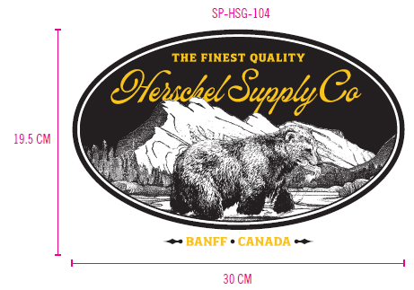

2 | THÊU: | KHÔNG THÊU

3 | WASH: | KHÔNG WASH

 | PHẦN F: LƯU Ý
1 | - CÁCH MAY THEO NHƯ ÁO MẪU CHUYỂN CÙNG TÁC NGHIỆP
2 | - CÁCH GẮN NHÃN PHẢI NHƯ ÁO MẪU CHUYỂN CÙNG TÁC NGHIỆP
3 | - SỐ LƯỢNG NHÃN SIZE NHƯ SAU :
 | SIZE | XS | S | M | L | XL | XXL | TOTAL
 | SỐ LƯỢNG | 0 | 59 | 117 | 110 | 52 | 40 | 378

Sheet1
KÍCH THƯỚC HÌNH IN THÂN TRƯỚC
KÍCH THƯỚC HÌNH IN THÂN SAU

2. TRIM CARD
JOB NUMBER: | H06 SS25 G2635
STYLE NUMBER: | H06-ST130M
STYLE NAME : | Rundle Tee Men's
COLOR | HEATHER LIGHT GREY
VẢI CHÍNH | HEATHER GREY
THÀNH PHẦN | SINGLE JERSEY 20'S 100% COTTON 190GSM- SOFT HAND FEEL
VẢI CHÍNH, VIỀN CỔ

100% COTTON 1x1RIB (20'S/1 CM) _ 260GSM | HEATHER GREY
BO CỔ

CHỈ 40/2 MAY CHÍNH + VẮT SỔ | GY6001
CHỈ 40/2 MAY CHÍNH + VẮT SỔ
NHÃN DỆT BẰNG VẢI 38MM*71MM (NHÃN CHÍNH-PHÂN THEO TỪNG SIZE) CODE: HSC-ML-0047(MENS) | NỀN TRẮNG CHỮ ĐEN
NHÃN GẬP ĐÔI GẮN Ở BÊN TRONG, GIỮA CỔ NGƯỜI MẶC. MẶT CÓ SIZE HƯỚNG LÊN => XEM HÌNH BÊN

NHÃN THÀNH PHẦN MAIN 100% COTTON KÍCH THƯỚC: 82.2 *20 MM CODE: CC-041 | NỀN TRẮNG CHỮ ĐEN
GẮN TẠI BÊN TRONG SƯỜN TRÁI (THÂN SAU) VỊ TRÍ: TỪ LAI LÊN 5" 1 BỘ GỒM 3 CÁI THỨ TỰ TRÊN DƯỚI => XEM HÌNH BÊN

NHÃN HSCO SATIN CODE: HSC-ML-0002 | NỀN TRẮNG CHỮ ĐEN
NHÃN GẬP ĐÔI GẮN TẠI BÊN TRONG SƯỜN TRÁI, SÁT CẠNH TRÊN CỦA NHÃN THÀNH PHẦN.
NHÃN SỐ TRACKING 25*25 mm CODE: 24102425S1 | NỀN TRẮNG CHỮ ĐEN
GẮN DƯỚI NHÃN HSCO | 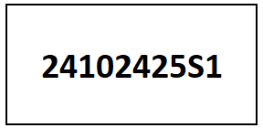
THẺ BÀI BẰNG GIẤY + DÂY TREO + SIZE STICKER | NỀN ĐEN CHỮ TRẮNG
THẺ BÀI BẰNG GIẤY GẮN VÀO ÁO KHI ĐÓNG GÓI | 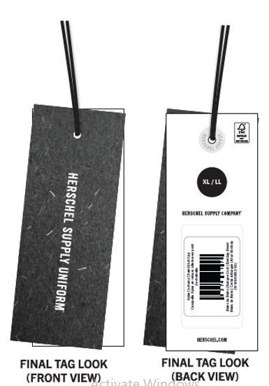 HSC-AP-0301: MEN
GHIM BĂNG GẮN THẺ BÀI 22MM CODE: HSA-10026 | SILVER
SỬ DỤNG GẤP XẾP | 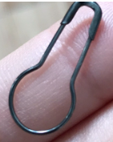
BAO POLY (NHỎ) HSC-MIS-0347 KÍCH THƯỚC- (33 x 38)cm + 5cm | CLEAR
ĐÓNG MỖI ÁO VÀO 1 BAO POLY | 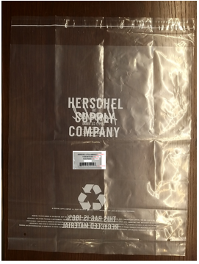
UPC STICKER DÁN TRÊN THẺ BÀI+ BAO POLYBAG+ THÙNG CARTON KÍCH THƯỚC: 34 x 24mm | NỀN TRẮNG CHỮ ĐEN
DÁN 1PC TRÊN MẶT SAU THẺ BÀI 1PC TRÊN BAO POLY. 2PCS MẶT THÙNG CARTON
GÓI CHỐNG ẨM | CLEAR
SỬ DỤNG GẤP XẾP
GIẤY CHỐNG ẨM A3 | WHITE
SỬ DỤNG GẤP XẾP
THÙNG CARTON HERSCHEL | NATURAL
THÙNG 60X40X30CM CÓ IN LOGO
DESTINATION STICKER | NỀN TRẮNG CHỮ ĐEN
DÁN TRÊN THÙNG | 